ホーム

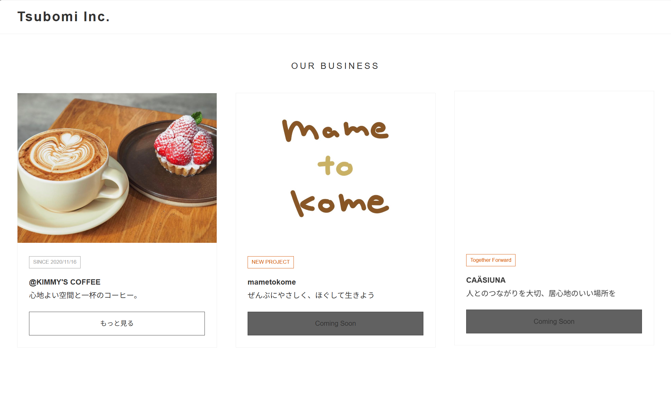
つくること、つなぐこと、その先へ。
or
わたしたちのしごと
わたしたちのおもい
つぼみの画像を中心になるように変更。
あなたに、
あなたの一杯に寄り添う(or そう)
複数枚スライド表示
ホバーで自動切換え

Kimmy's Coffee
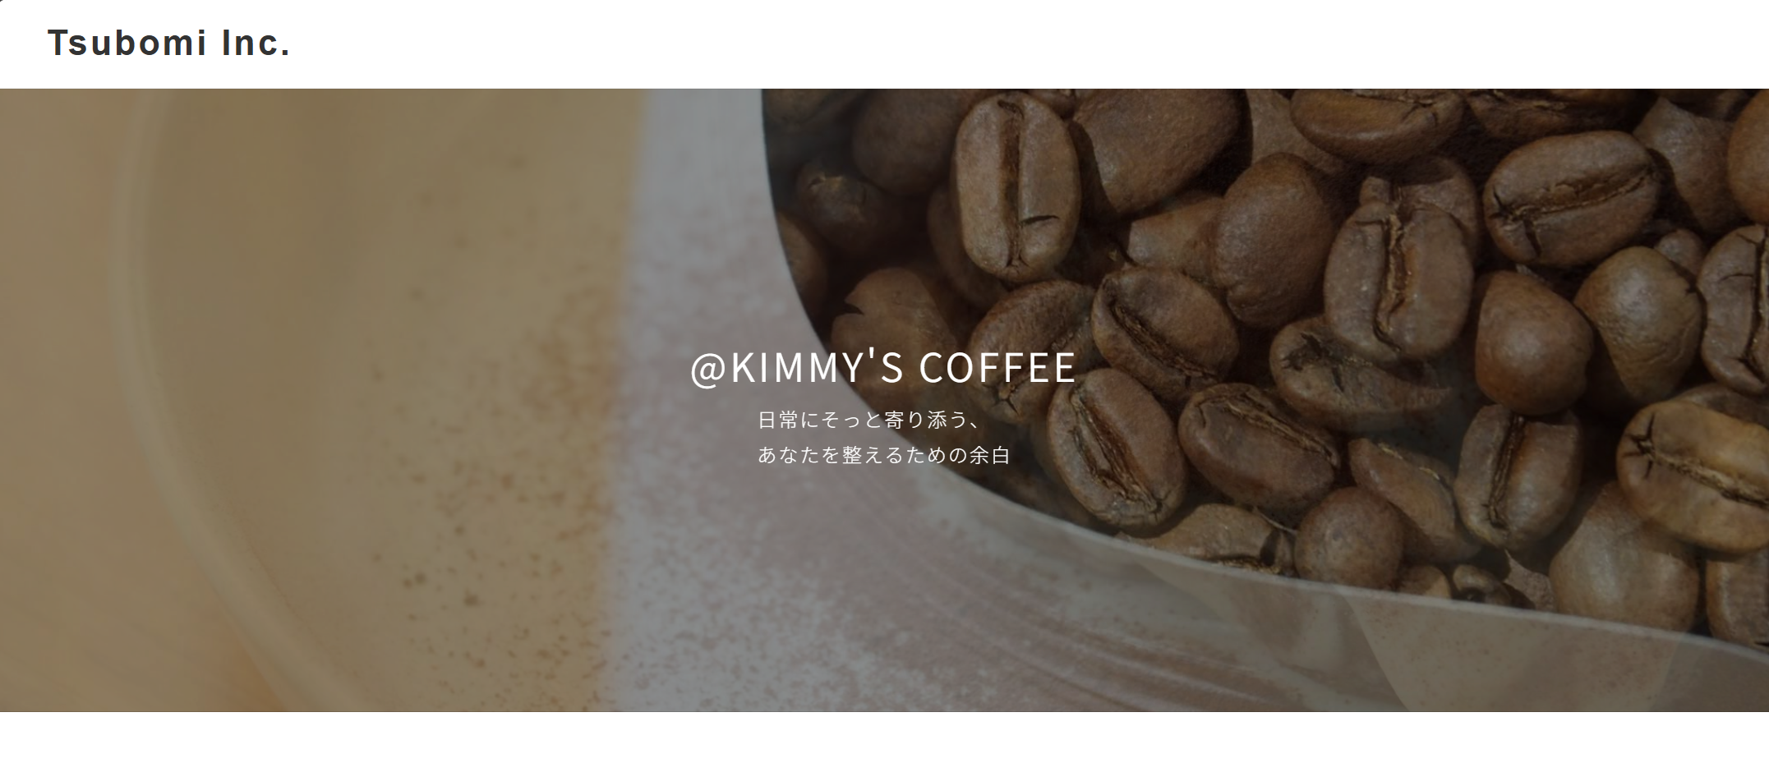
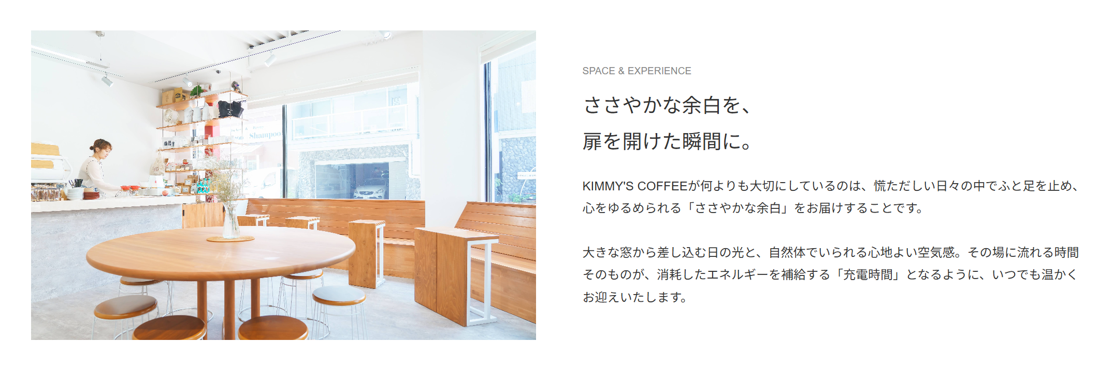
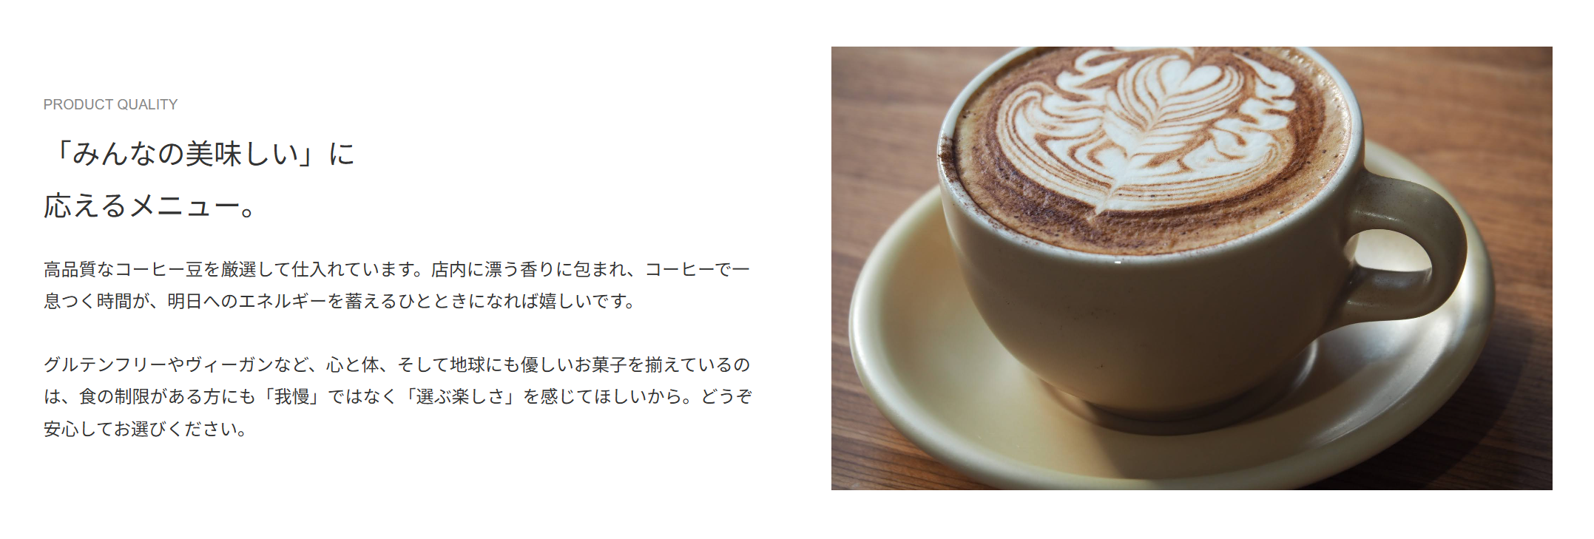
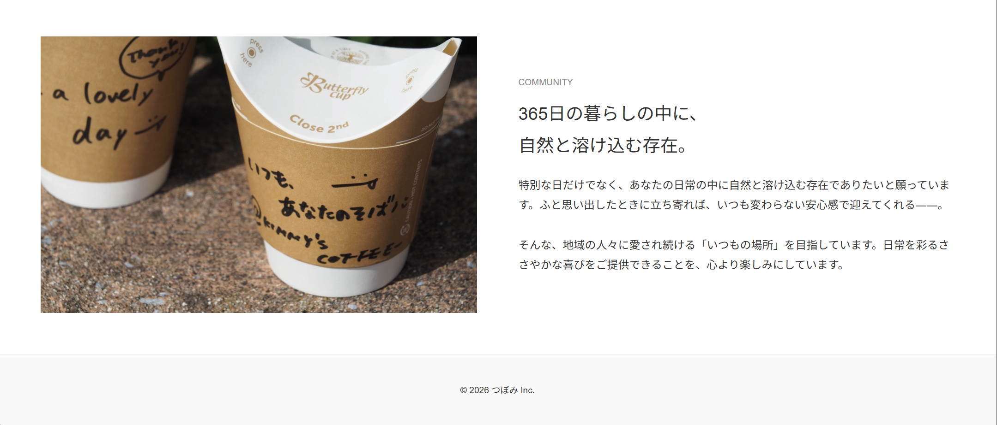
画像上部が見切れないように調整
「です」削除
改行
「心に置いています。」に変更
「ーー」削除

「、」削除
中央揃え

